Комплекты
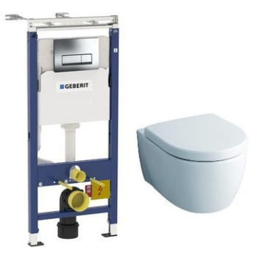
SanitaTehnix | Тел.: +7 (495) 988-4930 | info@st-opt.ru | www.st-opt.ru
Артикул |  | Опт
458.125.21.1-20406 | Rimfree GEBERIT + KERAMAG iCon Унитаз безободковый Rimfree + Сиденье микролифт | 27,690р.
458.125.21.1 | GEBERIT Delta 51 Инсталляция для подвесного унитаза, комплект, Швейцария
204060000 | KERAMAG iCon Унитаз подвесной, безободковый Rimfree, Германия
574130000 | KERAMAG iCon Сиденье с крышкой с плавным опусканием, микролифт, Германия
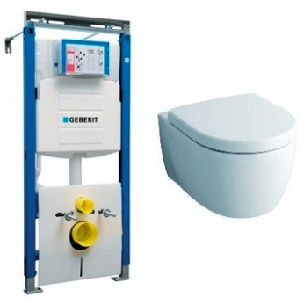
111.362.00.5-20406 | Rimfree GEBERIT + KERAMAG iCon Унитаз безободковый Rimfree + Сиденье микролифт | 27,990р.
111.362.00.5 | GEBERIT Duofix Sigma Инсталляция для подвесного унитаза, Швейцария
204060000 | KERAMAG iCon Унитаз подвесной, безободковый Rimfree, Германия
574130000 | KERAMAG iCon Сиденье с крышкой с плавным опусканием, микролифт, Германия
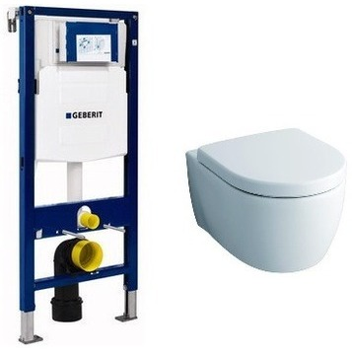
111.300.00.5-20406 | Rimfree GEBERIT + KERAMAG iCon Унитаз безободковый Rimfree + Сиденье микролифт | 27,490р.
111.300.00.5 | GEBERIT Duofix Sigma Инсталляция для подвесного унитаза, Швейцария
204060000 | KERAMAG iCon Унитаз подвесной, безободковый Rimfree, Германия
574130000 | KERAMAG iCon Сиденье с крышкой с плавным опусканием, микролифт, Германия
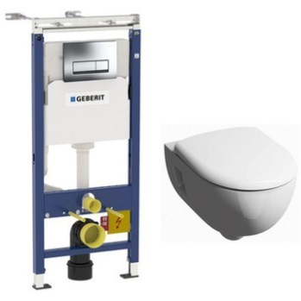
458.125.21.1-20307 | Rimfree GEBERIT + KERAMAG Renova Nr. 1 Premium Унитаз безободковый Rimfree + Сиденье микролифт | 23,490р.
458.125.21.1 | GEBERIT Delta 51 Инсталляция для подвесного унитаза, комплект, Швейцария
203070000 | KERAMAG Renova Nr. 1 Premium Унитаз подвесной, безободковый Rimfree, Германия
573025000 | KERAMAG Renova Nr. 1 Premium Сиденье с крышкой с плавным опусканием, микролифт, Германия
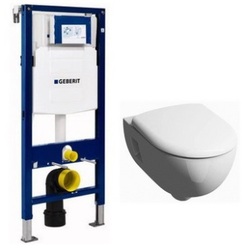
111.300.00.5-20307 | Rimfree GEBERIT + KERAMAG Renova Nr. 1 Premium Унитаз безободковый Rimfree + Сиденье микролифт | 22,490р.
111.300.00.5 | GEBERIT Duofix Sigma Инсталляция для подвесного унитаза, Швейцария
203070000 | KERAMAG Renova Nr. 1 Premium Унитаз подвесной, безободковый Rimfree, Германия
573025000 | KERAMAG Renova Nr. 1 Premium Сиденье с крышкой с плавным опусканием, микролифт, Германия
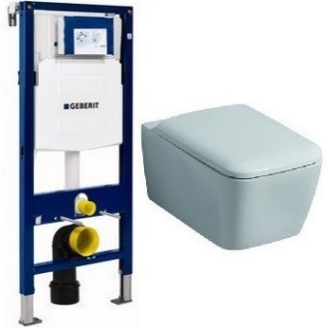
111.300.00.5-20195 | Rimfree GEBERIT + KERAMAG It! Унитаз безободковый Rimfree + Сиденье микролифт | 29,990р.
111.300.00.5 | GEBERIT Duofix Sigma Инсталляция для подвесного унитаза, Швейцария
201950000 | KERAMAG It! Унитаз подвесной, безободковый Rimfree, Германия
571910000 | KERAMAG It! Сиденье с крышкой с плавным опусканием, микролифт, Германия
458.124.21.1-1002 | Rimfree GEBERIT Платтенбау Delta 21 + IFO Special Унитаз безободковый Rimfree + Сиденье микролифт, кнопка хром | 17,690р.
458.124.21.1 | GEBERIT Delta 21 Инсталляция для подвесного унитаза, комплект, Швейцария
RP731100200 | IFO Special Унитаз подвесной, безободковый Rimfree, Швеция
RP706011300 | IFO Special Сиденье с крышкой с плавным опусканием, микролифт, Швеция
458.125.21.1-0222 | Rimfree GEBERIT Платтенбау Delta 51 + IFO Special Унитаз безободковый Rimfree + Сиденье микролифт, кнопка хром | 19,990р.
458.125.21.1 | GEBERIT Delta 51 Инсталляция для подвесного унитаза, комплект, Швейцария
RP731300200 | IFO Special Унитаз подвесной, безободковый Rimfree, Швеция
RP706012200 | IFO Special Сиденье с крышкой с плавным опусканием, микролифт, Швеция
458.125.21.1-1002 | Rimfree GEBERIT Платтенбау Delta 51 + IFO Special Унитаз безободковый Rimfree + Сиденье микролифт, кнопка хром | 19,590р.
458.125.21.1 | GEBERIT Delta 51 Инсталляция для подвесного унитаза, комплект, Швейцария
RP731100200 | IFO Special Унитаз подвесной, безободковый Rimfree, Швеция
RP706011200 | IFO Special Сиденье с крышкой, стандартное, Швеция
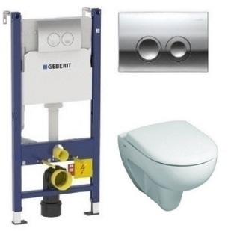
458.124.21.1-20305 | Rimfree GEBERIT + KERAMAG Renova Унитаз безободковый Rimfree + Сиденье микролифт | 21,590р.
458.124.21.1 | GEBERIT Delta 21 Инсталляция для подвесного унитаза, комплект, Швейцария
203050000 | KERAMAG Renova Унитаз подвесной, безободковый Rimfree, Германия
573025000 | KERAMAG Renova Сиденье с крышкой с плавным опусканием, микролифт, Германия

